PLANILHA ORCAMENTARIA
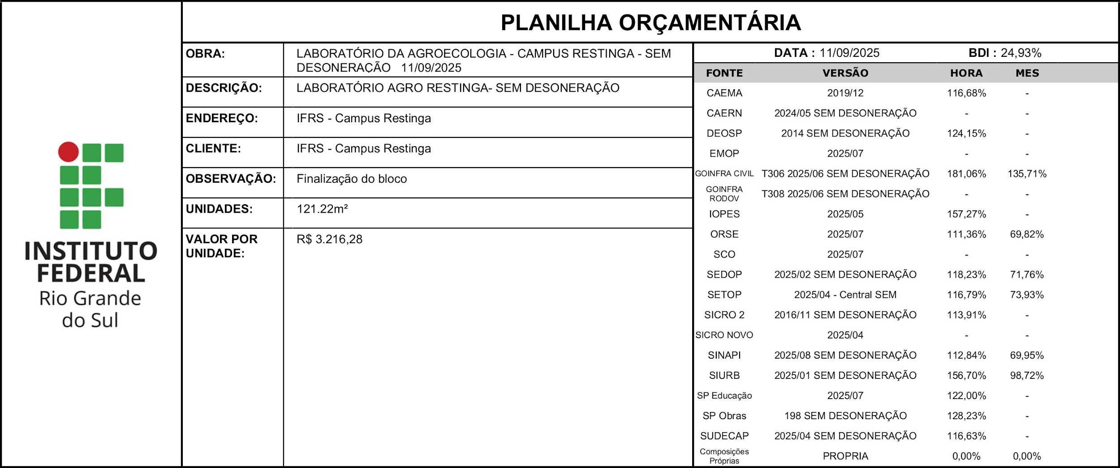 |  |  |  |  |  |  |  | % DESCONTO OFERTADO NA LICITAÇÃO | VALOR FINAL
 |  |  |  |  |  |  |  | 0.00% | 389877.18
ITEM | CÓDIGO | DESCRIÇÃO | FONTE | UND | QUANTIDADE | PREÇO UNITÁRIO R$ | PREÇO TOTAL R$ | % DESCONTO OFERTADO | PREÇO TOTAL COM DESCONTO
1 | SERVIÇOS INICIAIS |  |  |  |  |  | 27623.86 | 0.00% | 27623.86
1.1 | 010004 | Placa da obra em chapa galvanizada | SEDOP | m² | 2.00 | 860.12 | 1720.24 | 0.00% | 1720.24
1.2 | S04554 | Tapume de proteção em tela de polietileno h=1,20 com bloco de concreto | ORSE | m | 80.00 | 35.09 | 2807.2 | 0.00% | 2807.2
1.3 | 00010777 | LOCACAO DE CONTAINER 2,30 X 4,30 M, ALT. 2,50 M, PARA SANITARIO, COM 3 BACIAS, 4 CHUVEIROS, 1 LAVATORIO E 1 MICTORIO (NAO INCLUI MOBILIZACAO/DESMOBILIZACAO) | SINAPI | MES | 6.00 | 1451.1 | 8706.6 | 0.00% | 8706.6
1.4 | S020356 | Aluguel mensal container para almoxarifado, incl. porta, 2 janelas, 1 pt iluminação, Isolamento térmico (teto), piso em comp. Naval pintado, cert. NR18, incl. laudo descontaminação. | IOPES | ms | 6.00 | 1142.17 | 6853.02 | 0.00% | 6853.02
1.5 | 90776 | ENCARREGADO GERAL COM ENCARGOS COMPLEMENTARES | SINAPI | H | 80.00 | 94.21 | 7536.8 | 0.00% | 7536.8
2 | REVESTIMENTOS |  |  |  |  |  | 15543.95 | 0.00% | 15543.95
2.1 | 87905 | CHAPISCO APLICADO EM ALVENARIA (COM PRESENÇA DE VÃOS) E ESTRUTURAS DE CONCRETO DE FACHADA, COM COLHER DE PEDREIRO. ARGAMASSA TRAÇO 1:3 COM PREPARO EM BETONEIRA 400L. AF_06/2014 | SINAPI | M2 | 215.49 | 11.07 | 2385.47 | 0.00% | 2385.47
2.2 | 87548 | MASSA ÚNICA, EM ARGAMASSA TRAÇO 1:2:8, PREPARO MANUAL, APLICADA MANUALMENTE EM PAREDES INTERNAS DE AMBIENTES COM ÁREA ENTRE 5M² E 10M², E = 10MM, COM TALISCAS. AF_03/2024 | SINAPI | M2 | 215.49 | 37.54 | 8089.49 | 0.00% | 8089.49
2.3 | 87882 | CHAPISCO APLICADO NO TETO OU EM ALVENARIA E ESTRUTURA, COM ROLO PARA TEXTURA ACRÍLICA. ARGAMASSA TRAÇO 1:4 E EMULSÃO POLIMÉRICA (ADESIVO) COM PREPARO EM BETONEIRA 400L. AF_10/2022 | SINAPI | M2 | 108.87 | 9.02 | 982.01 | 0.00% | 982.01
2.4 | 87548 | MASSA ÚNICA, EM ARGAMASSA TRAÇO 1:2:8, PREPARO MANUAL, APLICADA MANUALMENTE EM PAREDES INTERNAS DE AMBIENTES COM ÁREA ENTRE 5M² E 10M², E = 10MM, COM TALISCAS. AF_03/2024 | SINAPI | M2 | 108.87 | 37.54 | 4086.98 | 0.00% | 4086.98
3 | SOLEIRAS E PINGADEIRAS |  |  |  |  |  | 11165.35 | 0.00% | 11165.35
3.1 | 13.025.0060-A | ASSENTAMENTO DE PEITORIL DE MARMORE, GRANITO OU AFINS, EXCLUSIVE ESTES, ATE 20CM DE LARGURA, ASSENTE CONFORME ITEM 13.345.0015 | EMOP | M | 85.41 | 62.8 | 5363.75 | 0.00% | 5363.75
3.2 | I033511 | PEITORIL GRANITO CINZA ANDORINHA LARG.15CM,ESP.3CM | IOPES | M | 85.41 | 47.91 | 4091.99 | 0.00% | 4091.99
3.3 | 98689 | SOLEIRA EM GRANITO, LARGURA 15 CM, ESPESSURA 2,0 CM. AF_06/2018 | SINAPI | M | 11.56 | 147.89 | 1709.61 | 0.00% | 1709.61
4 | ESQUADRIAS |  |  |  |  |  | 21534.59 | 0.00% | 21534.59
4.1 | 94569 | JANELA DE ALUMÍNIO TIPO MAXIM-AR, BATENTE/ REQUADRO 3 A 14 CM, VIDRO INCLUSO, FIXAÇÃO COM PARAFUSO, SEM GUARNIÇÃO/ ALIZAR, DIMENSÕES 60X80 (A X L) CM, SEM ACABAMENTO, VEDAÇÃO COM SILICONE, EXCLUSIVE CONTRAMARCO - FORNECIMENTO E INSTALAÇÃO. AF_11/2024 | SINAPI | M2 | 20.88 | 1031.35 | 21534.59 | 0.00% | 21534.59
5 | PORTAS |  |  |  |  |  | 11908.13 | 0.00% | 11908.13
5.1 | 91315 | KIT DE PORTA DE MADEIRA PARA PINTURA, SEMI-OCA (LEVE OU MÉDIA), PADRÃO POPULAR, 90X210CM, ESPESSURA DE 3,5CM, ITENS INCLUSOS: DOBRADIÇAS, MONTAGEM E INSTALAÇÃO DO BATENTE, FECHADURA COM EXECUÇÃO DO FURO - FORNECIMENTO E INSTALAÇÃO. AF_12/2019 | SINAPI | UN | 3.00 | 1530.45 | 4591.35 | 0.00% | 4591.35
5.2 | 90844 | KIT DE PORTA DE MADEIRA PARA PINTURA, SEMI-OCA (LEVE OU MÉDIA), PADRÃO MÉDIO, 90X210CM, ESPESSURA DE 3,5CM, ITENS INCLUSOS: DOBRADIÇAS, MONTAGEM E INSTALAÇÃO DO BATENTE, FECHADURA COM EXECUÇÃO DO FURO - FORNECIMENTO E INSTALAÇÃO. AF_12/2019 | SINAPI | UN | 1.00 | 1879.07 | 1879.07 | 0.00% | 1879.07
5.3 | 00036888 | GUARNICAO / MOLDURA / ARREMATE DE ACABAMENTO PARA ESQUADRIA, EM ALUMINIO PERFIL 25, ACABAMENTO ANODIZADO BRANCO OU BRILHANTE, PARA 1 FACE | SINAPI | M | 52.49 | 44.87 | 2355.23 | 0.00% | 2355.23
5.4 | ED-49588 | FOLHA DE PORTA EM MADEIRA, DIMENSÃO (90X210)CM, ACABAMENTO NATURAL PARA PINTURA/VERNIZ, TIPO PRANCHETA/SARRAFEADA, INCLUSIVE ASSENTAMENTO, EXCLUSIVE MARCO, FERRAGENS E PINTURA/VERNIZ | SETOP | un | 1.00 | 437.14 | 437.14 | 0.00% | 437.14
5.5 | 14.008.0035-A | PORTA DE MADEIRA, EM COMPENSADO, COM NUCLEO DO TIPO COLMEIA, COM MEDIDAS APROXIMADAS DE (160X210X3, 5)CM, 2 FOLHAS, MARCO DE (7X3)CM, PORTA E MARCO REVESTIDOS DE CHAPA LAMINADA (COMPOSTADE CELULOSE PRENSADA EM AUTOCLAVE) DE 1MM DE ESPESSURA, CONFORME ABNT NBR 15930, EXCLUSIVE FERRAGENS.FORNECIMENTO E COLOCACAO | EMOP | UN | 1.00 | 2645.34 | 2645.34 | 0.00% | 2645.34
6 | PINTURAS |  |  |  |  |  | 10646.28 | 0.00% | 10646.28
6.1 | TETO |  |  |  |  |  | 5949.75 | 0.00% | 5949.75
6.1.1 | 88485 | FUNDO SELADOR ACRÍLICO, APLICAÇÃO MANUAL EM PAREDE, UMA DEMÃO. AF_04/2023 | SINAPI | M2 | 108.87 | 4.87 | 530.2 | 0.00% | 530.2
6.1.2 | 88494 | EMASSAMENTO COM MASSA LÁTEX, APLICAÇÃO EM TETO, UMA DEMÃO, LIXAMENTO MANUAL. AF_04/2023 | SINAPI | M2 | 108.87 | 29.1 | 3168.12 | 0.00% | 3168.12
6.1.3 | 88488 | PINTURA LÁTEX ACRÍLICA PREMIUM, APLICAÇÃO MANUAL EM TETO, DUAS DEMÃOS. AF_04/2023 | SINAPI | M2 | 108.87 | 20.68 | 2251.43 | 0.00% | 2251.43
6.2 | PINTURA EXTERNA |  |  |  |  |  | 4272.3 | 0.00% | 4272.3
6.2.1 | 88485 | FUNDO SELADOR ACRÍLICO, APLICAÇÃO MANUAL EM PAREDE, UMA DEMÃO. AF_04/2023 | SINAPI | M2 | 164.13 | 4.87 | 799.31 | 0.00% | 799.31
6.2.2 | 95626 | APLICAÇÃO MANUAL DE TINTA LÁTEX ACRÍLICA EM PAREDE EXTERNAS DE CASAS, DUAS DEMÃOS. AF_03/2024 | SINAPI | M2 | 164.13 | 21.16 | 3472.99 | 0.00% | 3472.99
6.3 | ESQUADRIAS DE MADEIRA |  |  |  |  |  | 424.23 | 0.00% | 424.23
6.3.1 | 09115.8.9.8 | PINTURA com tinta esmalte em esquadria de madeira, com duas demãos, sem massa corrida | DEOSP | M2 | 24.78 | 17.12 | 424.23 | 0.00% | 424.23
7 | INSTALAÇÕES ELÉTRICAS DE BAIXA TENSÃO |  |  |  |  |  | 58049.75 | 0.00% | 58049.75
7.1 | DPO-EL0001 | Cabo de cobre seção nominal 2,5 mm², flexível, classe 4 ou 5,isolação em PVC/A 450/750v, anti-chama BWF-B (ref.técnica Afumex Green) - Fornecimento e instalação. | Composições Próprias | m | 1,250.00 | 5.25 | 6562.5 | 0.00% | 6562.5
7.2 | DPO-EL0002 | Cabo de cobre seção nominal 4,0 mm², flexível, classe 4 ou 5,isolação em PVC/A 450/750v, anti-chama BWF-B (ref.técnica Afumex Green) - Fornecimento e instalação. | Composições Próprias | m | 100.00 | 7.33 | 733 | 0.00% | 733
7.3 | DPO-EL0003 | Cabo de cobre seção nominal 6,0 mm², flexível, classe 4 ou 5,isolação em PVC/A 450/750v, anti-chama BWF-B (ref.técnica Afumex Green) - Fornecimento e instalação. | Composições Próprias | m | 90.00 | 9.63 | 866.7 | 0.00% | 866.7
7.4 | DPO-EL0005 | Cabo de cobre seção nominal 16 mm², flexível, classe 4 ou 5,isolação em PVC/A 450/750v, anti-chama BWF-B (ref.técnica Afumex Green) - Fornecimento e instalação. | Composições Próprias | m | 102.00 | 22.49 | 2293.98 | 0.00% | 2293.98
7.5 | DPO-EL0006 | Cabo de cobre seção nominal 25 mm², flexível, classe 4 ou 5,isolação em PVC/A 450/750v, anti-chama BWF-B (ref.técnica Afumex Green) - Fornecimento e instalação. | Composições Próprias | m | 10.00 | 37.25 | 372.5 | 0.00% | 372.5
7.6 | S06387 | *Caixa de passagem cp2-080 (60x60x80cm) COM tampa | ORSE | un | 6.00 | 697.57 | 4185.42 | 0.00% | 4185.42
7.7 | ED-51017 | ATERRAMENTO COMPLETO PARA PARA-RAIOS, COM HASTE DE COBRE DE ALTA CAMADA, TIPO COPPERWELD, DIÂMETRO DE 3/4", COMPRIMENTO DE 240CM, EXCLUSIVE CABO, INCLUSIVE CAIXA DE INSPEÇÃO COM TAMPA EM FERRO FUNDIDO E GRAMPO PARA HASTE | SETOP | un | 1.00 | 1446.95 | 1446.95 | 0.00% | 1446.95
...

CRONOGRAMA
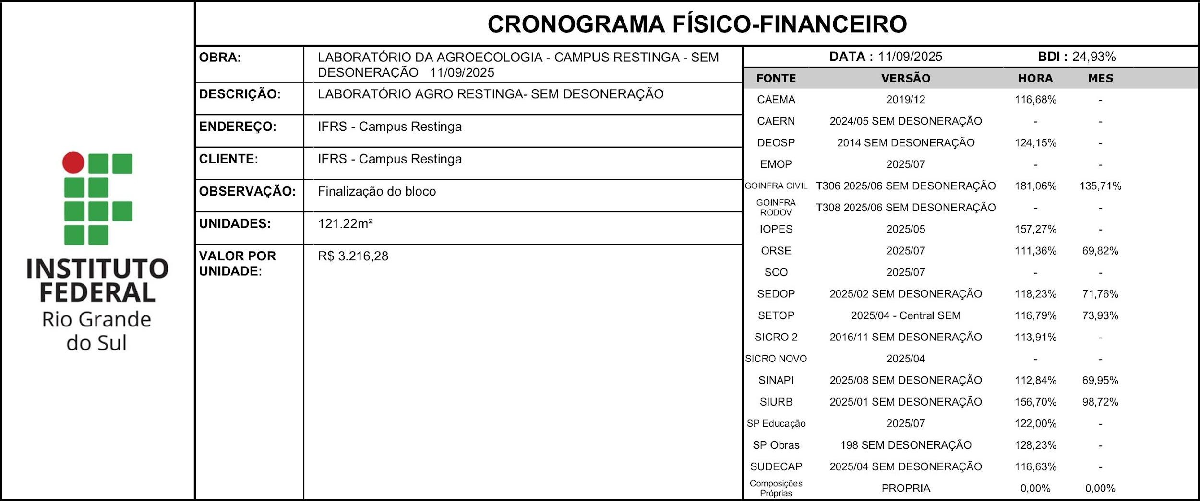
ITEM | DESCRIÇÃO | VALOR (R$) | MÊS 1 | MÊS 2 | MÊS 3 | MÊS 4
1 | SERVIÇOS INICIAIS | 27623.86 | 20.00% | 20.00% | 20.00% | 20.00%
 |  |  | 5524.77 | 5524.77 | 5524.77 | 5524.77
2 | REVESTIMENTOS | 15543.95 |  |  |  | 50.00%
 |  |  |  |  |  | 7771.98
3 | SOLEIRAS E PINGADEIRAS | 11165.35 |  |  |  | 25.00%
 |  |  |  |  |  | 2791.34
4 | ESQUADRIAS | 21534.59 |  |  |  | 10.00%
 |  |  |  |  |  | 2153.46
5 | PORTAS | 11908.13
...

